Sheet1
动作名称 | 动作要点说明 | 图片
预备式：并步直立(图2-3-11) |  | 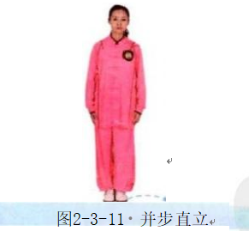
单鞭起势 | 同一段单练套路(图2-3-12①~⑦) | 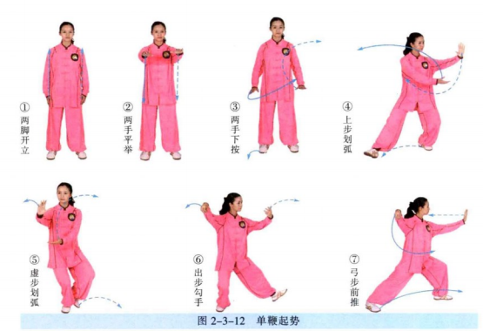
右揽雀尾 | (1)同二段单练套路中右双手捋按势(1)、(2)(图2-3- 13①②)。 (2)双手微前伸，左手移至右肘内侧，重心后移，身体微左转，用左手臂外 侧、右手掌向左捋(图2-3-13③)。 (3)身体右转至正，右臂屈肘折回，左手附于右腕旁；随即，重心前移成右 弓步，右臂前挤(图2-3-13④)。 (4)重心后移至左腿，两手收至胸前；随即，重心前移成右弓步，两手前推 (图2-3-13⑤⑥)。 动作要点：分清拥、捋、挤、按四种手法，这是太极拳的基础手法；拥在钻 臂，捋在转腰，挤在身正，按在沉身，前推胯先进。 | 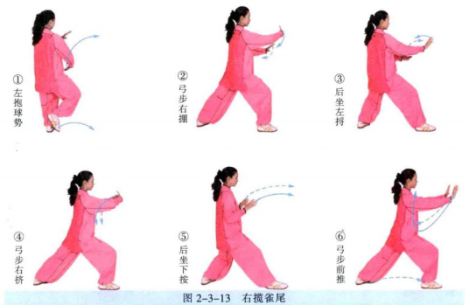
左揽雀尾 | (1)重心移至右腿，左手向下划弧至右腹前，右手向上划弧至左肩前，成右 抱球式(图2-3-14①)。 (2)出左腿，重心前移成左弓步，左手向左向外拥(图2-3-14②)。 (3)重心后移成右坐步，上体右转，双手向右捋(图2-3-14③)。 (4)重心前移成左弓步，右手推左腕向前挤(图2-3-14④)。 (5)重心后坐，双掌下按；重心前移左弓步，双掌前推(图2-3-14⑤⑥)。 | 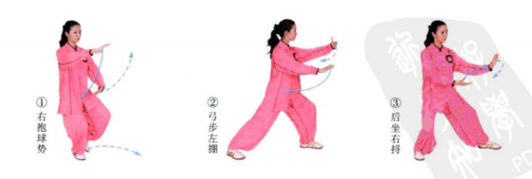
提手上势 | (1)左脚退步，左手移至右肘旁(图2-3-15①)。 (2)身体后坐，两手左捋(图2-3-15②)。 (3)右脚后撤半步，左手引至腹前，右手引至胸前，两手合劲(图2-3-15③)。 (4)右脚前出，脚跟着地，两手向前上方推送(图2-3-15④)。 动作要点：此式是擒拿动作，提手时要左手含採、拧之劲，右手含沉、按之 劲；两手配合，往里对称用力，合住劲，向上提拔，再向前上方推送。 | 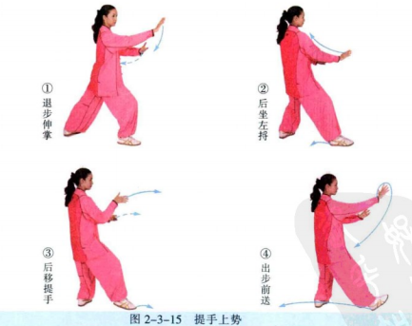
海底针 | (1)右脚退步，身体右转，左手搂，至左胯旁，右手提至右耳旁(图2-3-16 ①②)。 (2)身体下沉，左手下按，右手向前下方插出(图2-3-16③)。 动作要点：下插时，要身体端正，劲向下沉，不可身体前倾。 | 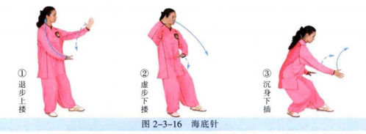
闪通背 | (1)身体微起，右手上托，左手提至右前臂内侧(图2-3-17①)。 (2)左脚前出成左弓步，右手翻转，架于头上方，左掌前推(图2-3-17②。 动作要点：右手上托后，手掌翻转、上架，是一个拧的动作。 | 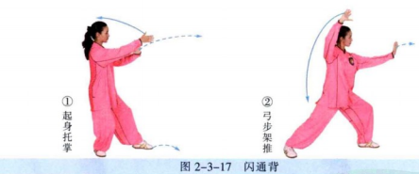
左金鸡独立 | (1)重心略后移，左脚尖外撇，身体左转至正，左弓步前挑，右手后落(图 2-3-18①)。 (2)重心前移至左腿，右腿屈膝提起，左手下按于左胯旁，右手向前方上挑 (图2-3-18②)。 动作要点：独立前，重心要前移、下沉。 | 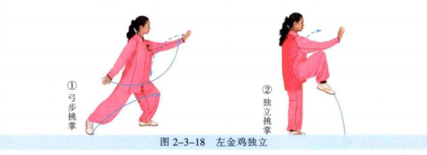
转身摆莲 | (1)右脚前落，脚跟着地；右手移至左腋下，左手移至右肩前(图2-3-19①)。 (2)左脚贴地扫摆(低扫腿),左手向左摆掌(图2-3-19②)。 (3)以两脚掌为支点，身体右转至右肩侧对前方，右手向右侧摆掌，左手移 至右胸前；随即，左腿支撑，右脚向上外摆，两手拍打右脚面(图2-3-19③④)。 (4)左腿独立，右腿提膝，左掌摆至左侧，右掌摆至左胸前，目视左掌前方 (图2-3-19⑤)。 动作要点：扫腿与拨掌配合用力，发力后要重心升高，以便于身体继续旋 转，转体后重心下降，将身体稳住；摆腿拍脚要利用身体的摆动力。 | 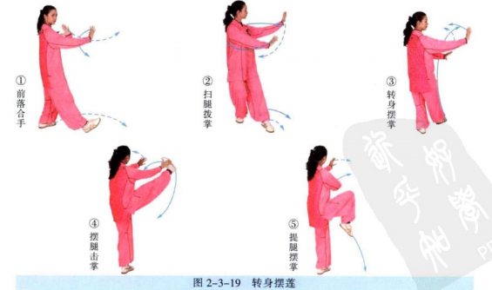
弯弓射虎 | (1)右脚向右前方下落，脚跟着地；左手前伸，右手移至左肘旁，两手向下 向右捋(图2-3-20①②)。 (2)重心前移成右弓步，右手经下向后、向上架于头上方，左拳向斜前方冲 打(图2-3-20③)。 动作要点：右手拧转，左手打拳；右脚下落的方向为右前方45度，出拳的 方向是左前方45度。 | 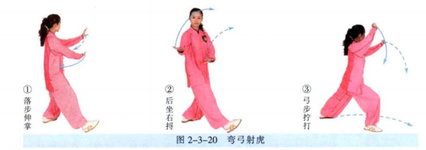
右野马分鬃 | (1)左脚上步，左手前伸，右手落至左臂侧(图2-3-21①)。 (2)重心前移，右脚前出，左手至右肩前，右手下落至左腹前，两手合抱 (图2-3-21②)。 (3)落右脚，重心前移成右弓步，身体右转至正，左手下按至左胯旁，右手 向上，向右横拨，掌心斜朝内(图2-3-21③)。 动作要点：两手配合，右臂用拧劲。
海底针 | (1)右脚退步，成左虚步，左手搂，右手提至右耳旁(图2-3-22①②)。 (2)身体下蹲，右手下插(图2-3-22③)。 | 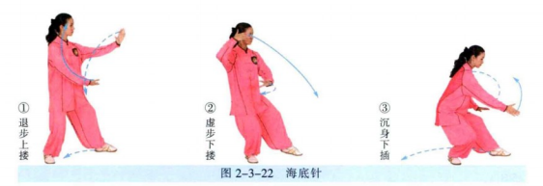
白蛇吐信 | (1)左脚退步，右手向右弧形上提，左手向后划弧(图2-3-23①)。 (2)右脚继续退步，重心落于右腿，左脚微提后，脚跟着地；右手按于左胸 前，左手由右臂内侧反掌前披(图2-3-23②③)。 动作要点：披掌要沉身鞭打。 | 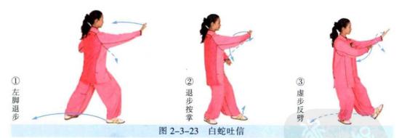
退步右穿掌 | (1)左脚提起后撤，左掌下按(图2-3-24①)。 (2)左脚后落，成右弓步，右手经左掌上方前穿(图2-3-24②)。 动作要点：穿掌时，掌心向上，指尖朝前。 | 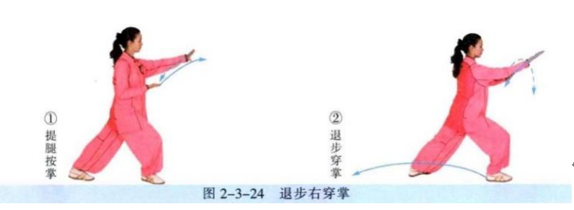
指裆捶 | (1)右脚退步，左手上搂，右手向后划弧，握拳收于腰间(图2-3-25①②)。 (2)左脚微前移成左弓步，左手按至左胯旁，右拳向前下方冲出(图2-3- 25③)。 动作要点：右拳指向前下方，与小腹齐高。
退步捋 | (1)左脚退步，右手弧形前伸，左手划弧至右肘旁(图2-3-26①)。 (2)重心后移左腿，两手向左捋(图2-3-26②)。 | 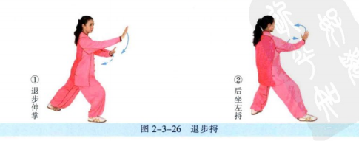
如封似闭 | (1)重心前移成右弓步，左手按右腕内侧前挤(图2-3-27①)。 (2)重心后移，两手外分、后引(图2-3-27②)。 (3)重心前移成右弓步，两掌前推(图2-3-27③)。
十字手收势 | 同一段单练套路(图2-3-28①~⑤) | 